상품제안서
아이리버 TF-20L 스톰 터보 무드등 탁상용 선풍기 | 상품코드: F32725

 |  |  |  |  |  |  | 02-412-0044 | www.easy1.co.kr
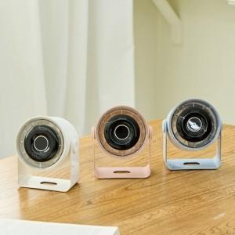

【상세/제작정보】

【인쇄/포장옵션】 | 레이저 / 포장지포장

【공급단가】 | 수량 | 20~ | 50~ | 100~ | 300~ | 500~
*VAT별도 | 단가 | 20,200원 | 19,000원 | 18,300원 | 17,600원 | 17,300원

【상품 URL】 | https://easy1.co.kr:443/src/goods_detail.php?gdno=32725

